01

 | ATENÇÃO: Antes de enviar essa planilha para produção; espere até que todos tenham certeza! Apois envio, não será possível fazer auterações na mesma planilha. Caso precise fazer alguma modificação, um novo pedido deverá ser feito e uma nova data de entraga será fixada. Utilise um computador para preencher esta planilha. Enviar apenas no formato EXCEL
2 | NOME DO GRUPO |  |  |  |  |  |  |  | R$ UNITÁRIO |  | TOTAL | NÃO PREENCHER
 | MALHA : |  |  |  | CALÇA |  | LONGA | 0 |  |  | SINAL | NÃO PREENCHER
 | RESPONSÁVEL |  |  |  | BERMUDA |  | CURTA | 0 |  |  | SALDO | #VALUE!
 | MANGA LONGA |  |  |  |  |  | TOTAL | 0 | MANGA CURTA |  |  |  |  |  |  |  | ATENÇÃO: DIGITE OS NOMES COM FONTE MAIÚSCULAS, UM POR VEZ EM SUA RESPECTIVA CÉLULA (UMA ABAIXO DA OUTRA), CONFORME EXEMPLO ABAIXO:
 | 0 | 0 | 0 | 0 | 0 | 0 | 0 | 0 | 0 | 0 | 0 | 0 | 0 | 0 | 0 | 0
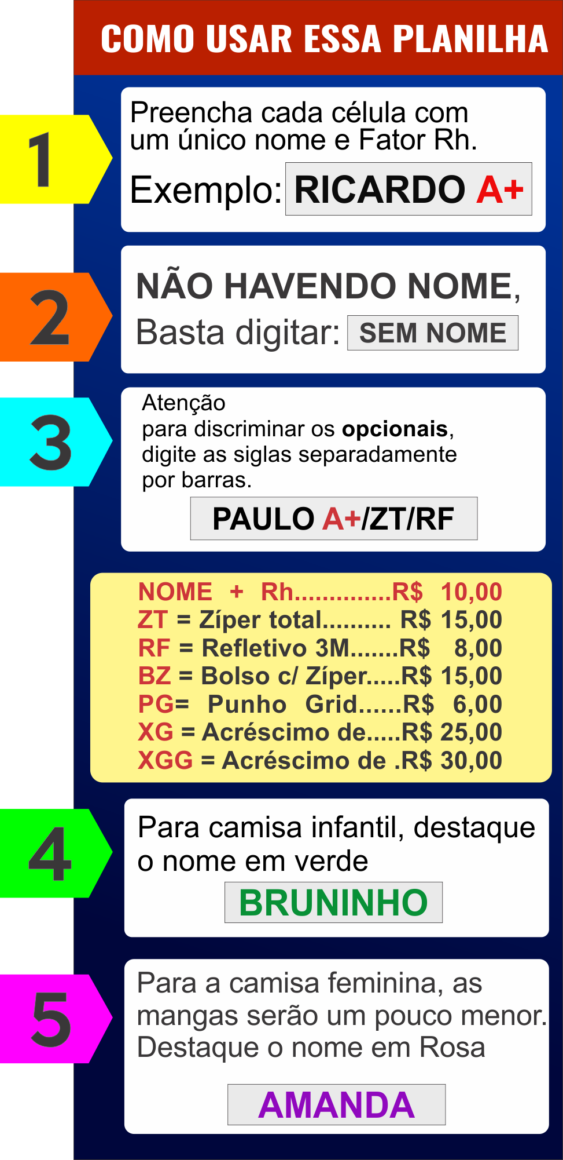
 | PP | P | M | G | GG | GGG | XG | XGG | PP | P | M | G | GG | GGG | XG | XGG

